상품제안서
아이쿨러네오 LED플래쉬 선풍기(4000mAh) | 상품코드: S36620

 |  |  |  |  |  |  | 02-713-8555 | www.synergygift.co.kr
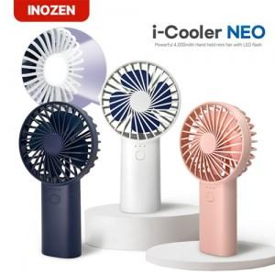

【상세/제작정보】

【인쇄/포장옵션】 | 실크, 레이저 / 포장지포장

【공급단가】 | 수량 | 50~ | 100~ | 300~ | 1,000~ | 3,000~
*VAT별도 | 화이트 | 10,110원 | 9,710원 | 9,240원 | 9,000원 | 8,840원
 | 네이비 | 10,110원 | 9,710원 | 9,240원 | 9,000원 | 8,840원
 | 코랄 | 10,110원 | 9,710원 | 9,240원 | 9,000원 | 8,840원

【상품 URL】 | https://www.synergygift.co.kr:443/src/goods_detail.php?gdno=36620

